상품제안서
무지쇼핑백 가로형 3종 선물포장 핸드백 b0654 중 (14x15x7) | 상품코드: F20842

 |  |  |  |  |  |  | 02-412-0044 | www.easy1.co.kr
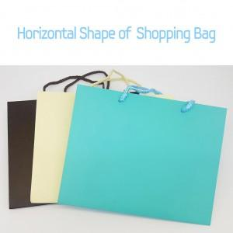

【상세/제작정보】

【인쇄/포장옵션】 | / OPP(비닐)

【공급단가】 | 수량 | 500~ | 1,000~ | 3,000~ | 5,000~ | 10,000~
*VAT별도 | 단가 | 700원 | 670원 | 650원 | 620원 | 600원

【상품 URL】 | http://www.easy1.co.kr/src/goods_detail.php?gdno=20842

